SEカリキュラム１章
●SEカリキュラム１章の進め方

それぞれのフォーマットを作成しているので適宜使用してください。
ER図に関してはdrowioというWebアプリを使用すると簡単に書くことができます。
ER図はフォーマットがないので見本を参考にして作ってください。
これらの資料は会社ごとに千差万別でいろいろな書き方があるのでこれは一つの参考としてください。
ただ、基本的に誰でも参照できるようにExcelやWordで作られることが多いです。

フォーマットだけだとわかりにくいため、入力する参考を作成しています。
これは架空のFreeks Tweetという社内アプリを作るならということで作成しています。
一部分（ログイン画面のみ）を作成しましたが、参考にしていただけたらと思います。

課題は３画面あるので頑張って作成してください！！

Freeks Tweet

画面遷移図
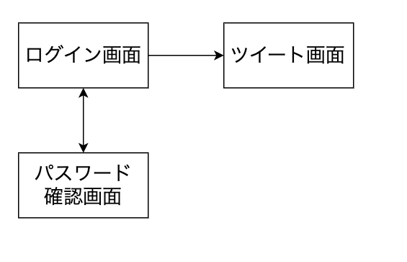

社内でのコミュニケーションを円滑にするためにツイートできる社内アプリツール

画面定義書（見本）
共通情報 |  |  |  | プロジェクト名 | 社内コミュニケーション促進ツール作成 |  |  | 作成者 |  | Freeks 太郎
 |  |  |  | システム名 | Freeks Tweet |  |  | 作成日付 |  | 2022-02-14
 |  |  |  | 工程名 | 外部設計 |  |  | バージョン |  | 1.0
 |  |  |  | ドキュメントID | T001 |  |  | 更新者
 |  |  |  | ドキュメント名 | Freeks Tweet 画面定義書 |  |  | 更新日付
書誌情報 |  |  |  | ID | T001-1
 |  |  |  | 名称 | Freeks Tweet ログイン画面
 |  |  |  | 概要 | Freeks Tweetにログインするための画面設計書

レイアウト図
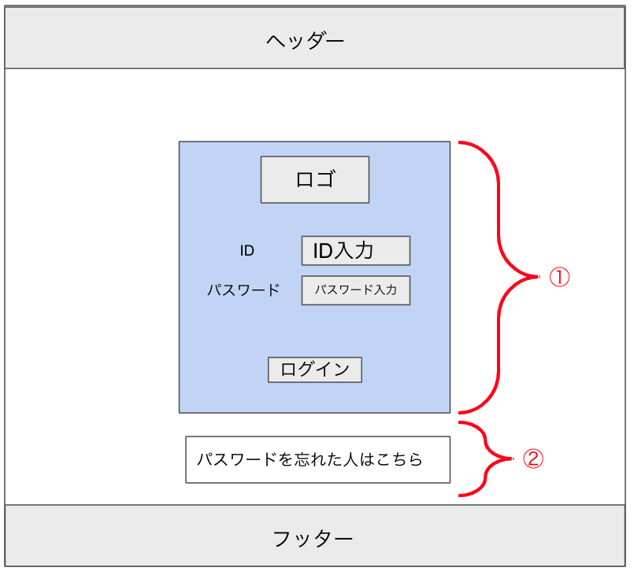

使用する部品
ヘッダー・フッターは全画面共通で使用
識別ID |  |  | ラベル |  |  | 画面部品の種類 | 表示範囲 |  | 画面部品の説明
① | - | 1 | パスワード部分 |  |  | カード |  |  | ログイン周りを１つのカードでまとめる
 | - | 2 | ロゴ |  |  | 画像 |  |  | ロゴ画像
 | - | 3 | ID入力 |  |  | テキストボックス |  |  | IDの入力するための場所
 | - | 4 | パスワード入力 |  |  | パスワード |  |  | パスワードを入力するための場所
 | - | 5 | ログイン |  |  | ボタン |  |  | ログイン処理を行うボタン
② | - | 1 | パスワードを忘れた人 |  |  | リンク |  |  | パスワードを忘れた人が確かめるためのリンク
 | -
 | -
 | -
 |  |  | ※ヘッダー/フッターは、共通部品として別紙で説明
操作手順
ID、パスワードを入力後、ログインボタンを押下しログインする。
パスワードを忘れた場合は、②からパスワード確認ページに遷移し確かめることができる。

画面定義書フォーマット
共通情報 |  |  |  | プロジェクト名 | サブスク型プログラミングスクール事業作成 |  |  | 作成者 |  | 上原孝太
 |  |  |  | システム名 | Freeks |  |  | 作成日付 |  | 2023-09-14
 |  |  |  | 工程名 | 外部設計 |  |  | バージョン |  | 1.0
 |  |  |  | ドキュメントID | F001 |  |  | 更新者
 |  |  |  | ドキュメント名 | Freeks 画面定義書 |  |  | 更新日付
書誌情報 |  |  |  | ID | F001-1
 |  |  |  | 名称 | Freeks ログイン画面
 |  |  |  | 概要 | Freeksにログインするための画面設計書

レイアウト図

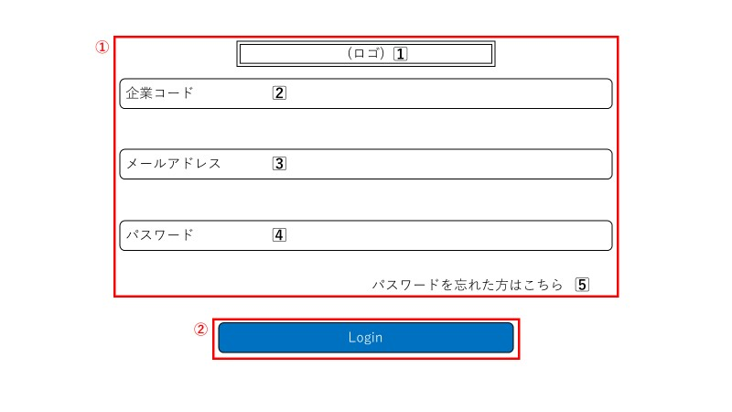

使用する部品

識別ID |  |  | ラベル |  |  | 画面部品の種類 | 表示範囲 |  | 画面部品の説明
① | - | 1⃣ | ロゴ |  |  | 画像 |  |  | ロゴ画像
 | - | 2⃣ | 企業コード |  |  | テキスト |  |  | 固有のコードを入力するための場所
 | - | 3⃣ | メールアドレス |  |  | テキスト |  |  | メールアドレスを入力するための場所
 | - | 4⃣ | パスワード |  |  | パスワード |  |  | パスワードを入力するための場所
 | - | 5⃣ | パスワード忘れ |  |  | リンク |  |  | パスワードを忘れた人用のリンク
 | -
② | - |  | ログインボタン |  |  | ボタン |  |  | ログイン処理を行うためのボタン
 | -
 | -

操作手順
コード、メールアドレス、パスワードを正しく入力後、ログインボタンを押下することでログインできる。
パスワードを忘れた場合は、①-5⃣からパスワード確認ページに遷移し確かめることができる。

画面定義書フォーマット (2)
共通情報 |  |  |  | プロジェクト名 | サブスク型プログラミングスクール事業作成 |  |  | 作成者 |  | 上原孝太
 |  |  |  | システム名 | Freeks |  |  | 作成日付 |  | 2023-09-14
 |  |  |  | 工程名 | 外部設計 |  |  | バージョン |  | 1.0
 |  |  |  | ドキュメントID | F001 |  |  | 更新者
 |  |  |  | ドキュメント名 | Freeks 画面定義書 |  |  | 更新日付
書誌情報 |  |  |  | ID | F001-2
 |  |  |  | 名称 | Freeks トップページ
 |  |  |  | 概要 | Freeksログイン後に表示されるトップページの画面設計書

レイアウト図
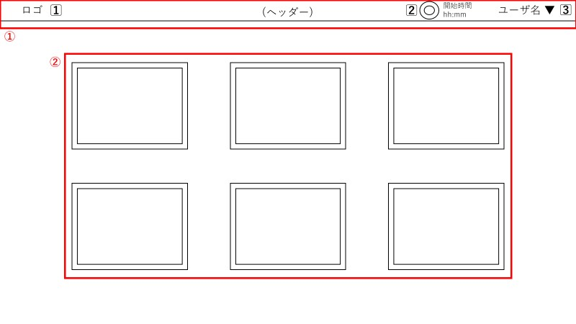

使用する部品
ヘッダー。①にて詳述
識別ID |  |  | ラベル |  |  | 画面部品の種類 | 表示範囲 |  | 画面部品の説明
① | - | 1⃣ | ヘッダーロゴ |  |  | リンク |  |  | ロゴ画像を押下するとトップページに遷移する
 | - | 2⃣ | 学習開始時間 |  |  | ボタン |  |  | ボタンを押下すると学習時間が記録される
 | - | 3⃣ | ユーザー名 |  |  | プルダウン |  |  | ログイン時に照会されたユーザー名が表示される
 | -
② | - |  | カリキュラム |  |  | リンク |  |  | カリキュラムを押下すると各種ページに遷移する
 | -
 | -
 | -
 | -

操作手順
ログイン後、このトップページが表示され、②のカリキュラムからユーザが自身に必要なカリキュラムを選択することができる。
ヘッダーには学習時間の記録機能があり、ページが表示された際記録するよう求められる。

画面定義書フォーマット (3)
共通情報 |  |  |  | プロジェクト名 | サブスク型プログラミングスクール事業作成 |  |  | 作成者 |  | 上原孝太
 |  |  |  | システム名 | Freeks |  |  | 作成日付 |  | 2023-09-14
 |  |  |  | 工程名 | 外部設計 |  |  | バージョン |  | 1.0
 |  |  |  | ドキュメントID | F001 |  |  | 更新者
 |  |  |  | ドキュメント名 | Freeks 画面定義書 |  |  | 更新日付
書誌情報 |  |  |  | ID | F001-3
 |  |  |  | 名称 | Freeks 項目・章ページ
 |  |  |  | 概要 | トップページから遷移するカリキュラムページの画面設計書

レイアウト図
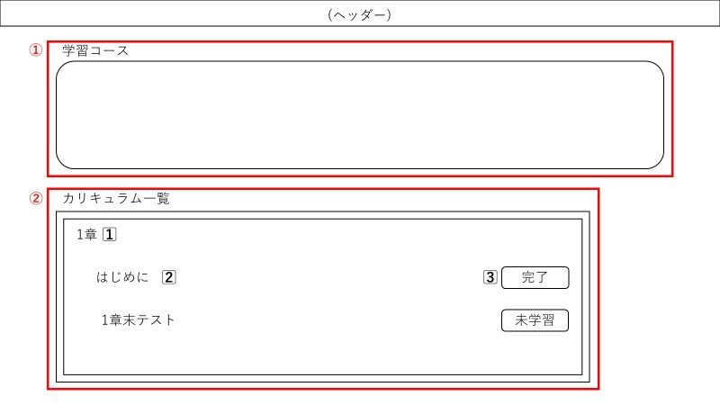

使用する部品
ヘッダー。詳細は画面定義書フォーマット(2)の①を参照
識別ID |  |  | ラベル |  |  | 画面部品の種類 | 表示範囲 |  | 画面部品の説明
① | - |  | 学習カリキュラム |  |  | テキスト・画像 |  |  | 選択したカリキュラムの進捗が表示される場所
 | -
② | - | 1⃣ | 章名 |  |  | テキスト |  |  | カリキュラムの章名が表示される
 | - | 2⃣ | 章内容 |  |  | テキスト・リンク |  |  | テキストを押下すると各種カリキュラム内容に遷移する
 | - | 3⃣ | 学習ボタン |  |  | ボタン |  |  | ボタンを押下すると学習完了となり、進捗率が増える
 | -
 | -
 | -
 | -

操作手順

詳細設計書（見本）
共通情報 |  |  | プロジェクト名 |  | 社内コミュニケーション促進ツール作成 |  |  |  | 作成者 | Freeks 太郎
 |  |  | システム名 |  | Freeks Tweet |  |  |  | 作成日付 | 2022-02-14
 |  |  | 工程名 |  | 外部設計 |  |  |  | バージョン | 1.0
 |  |  | ドキュメントID |  | TA001 |  |  |  | 更新者
 |  |  | ドキュメント名 |  | Freeks Tweet テーブル定義書 |  |  |  | 更新日付
書誌情報 |  |  | ID |  | TA001−1
 |  |  | 名称 |  | 詳細設計書 ログイン画面
 |  |  | 概要 |  | ログイン画面に関する詳細について

フローチャート

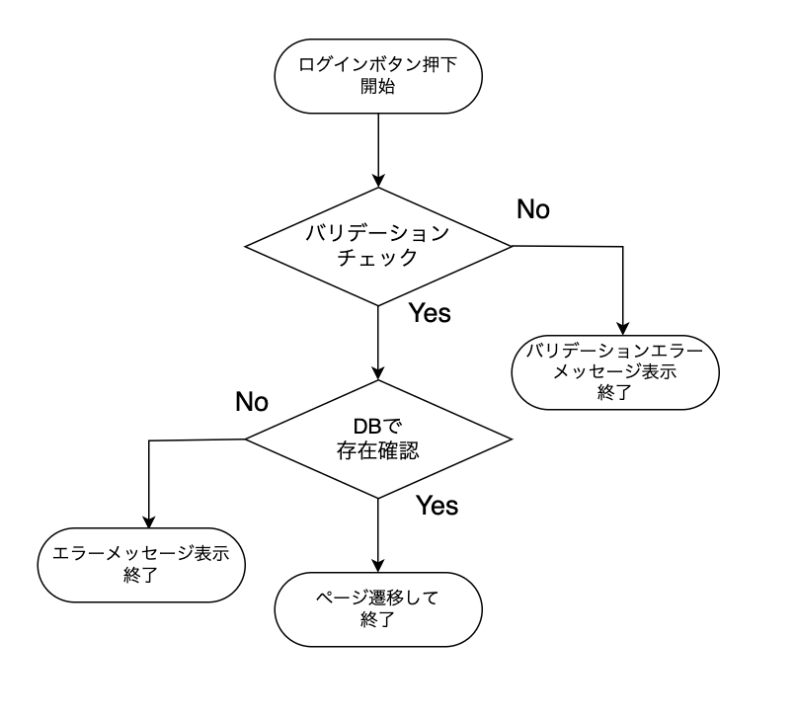

詳細

 | URL
 | ログインページ |  |  |  |  | /app/user/login
 | パスワード確認ページリンク |  |  |  |  | /app/user/confirmpassword

 | バリデーション
 | 番号 | 項目 |  | バリデーション |  |  | データベース | カラム名 |  |  | 備考
 | 1 | ID |  | 半角英数字 + $%&._- |  |  | m_users | id
 | 2 |  |  | 8文字以上 |  |  | m_users | id
 | 3 | パスワード |  | 半角英数字 + $%&._- |  |  | m_users | password
 | 4 |  |  | 10文字以上20文字以内 |  |  | m_users | password
 | 5 |  |  | 半角大・小文字、記号１文字ずつ |  |  | m_users | password

 | エラーメッセージ
 | 1 | IDは 半角英数字 + $%&._- の文字で入力してください
 | 2 | IDは8文字以上で入力してください
 | 3 | パスワードは 半角英数字 + $%&._- で入力してください
 | 4 | パスワードは10文字以上20文字以内で入力してください
 | 5 | パウワードは半角大・小文字、記号１文字ずつ入力する必要があります
 |  | 入力されたIDまたはパスワードは登録されていません

 | ロゴ画像
 | Freeks Tweet ロゴ |  |  |  |  | /app/img/freeks_tweet.png

詳細設計書フォーマット
共通情報 |  |  | プロジェクト名 |  | サブスク型プログラミングスクール事業作成 |  |  |  | 作成者 | 上原孝太
 |  |  | システム名 |  | Freeks |  |  |  | 作成日付 | 2023-09-14
 |  |  | 工程名 |  | 外部設計 |  |  |  | バージョン | 1.0
 |  |  | ドキュメントID |  | FA001 |  |  |  | 更新者
 |  |  | ドキュメント名 |  | Freeks テーブル定義書 |  |  |  | 更新日付
書誌情報 |  |  | ID |  | FA001
 |  |  | 名称 |  | 詳細設計書 ログイン画面
 |  |  | 概要 |  | ログイン画面に関する詳細について

フローチャート

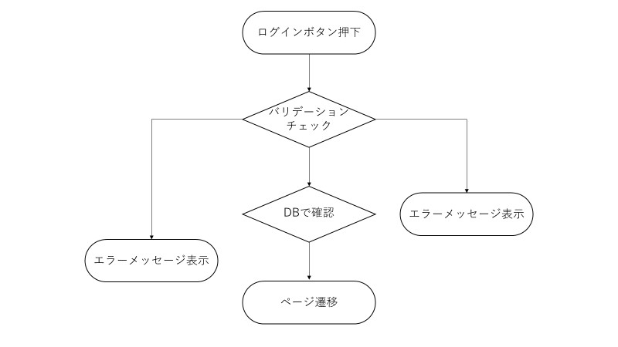

詳細

 | URL
 | ログインページ |  |  |  |  | /app/user/login
 | パスワード確認ページリンク |  |  |  |  | /app/user/confirmpassword

 | バリデーション
 | 番号 | 項目 |  | バリデーション |  |  | データベース | カラム名 |  |  | 備考
 | 1 | メールアドレス |  | 半角英数字 + @ |  |  | users | mailaddress
 | 2 | パスワード |  | 半角英数字 + $%&._- |  |  | users | password
 | 3 |  |  | 10文字以上20文字以内 |  |  | users | password
 | 4 |  |  | 半角大・小文字、記号１文字ずつ |  |  | users | password
 | 5

 | エラーメッセージ
 | 1 | パスワードは 半角英数字 + $%&._- で入力してください
 | 2 | パスワードは10文字以上20文字以内で入力してください
 | 3 | パスワードは半角大・小文字、記号１文字ずつ入力する必要があります
 | 4 | 入力されたメールアドレスまたはパスワードは登録されていません
 | 5
 | 6

 | ロゴ画像
 | Freeks ロゴ |  |  |  |  | /app/img/freeks_logo.png

ER図（見本）
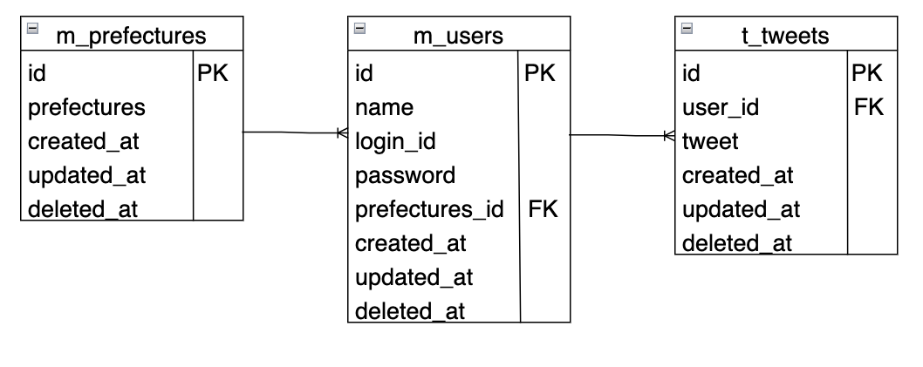
ER図の例

